no augmentation
layers | ff_size | dropout | num_head | total_trainable_parameter | precision | recall | f1 |  | loss
3 | 1024 | 0.1 | 6 | 3773174 | 0.2630 | 0.3100 | 0.2845 | 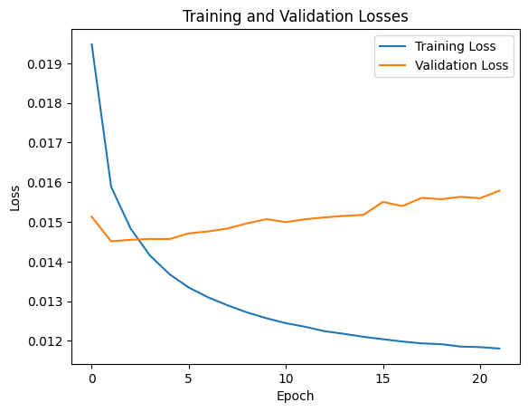
2 | 1200 | 0.2 | 2 | 3006602 | 0.2939 | 0.2681 | 0.2804 | 
2 | 256 | 0.2 | 3 | 1871914 | 0.2535 | 0.2699 | 0.2614 | 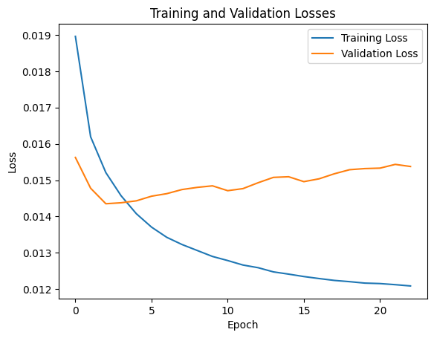

Scheduler
layers | ff_size | hidden_size | dropout | num_head | total_trainable_parameter | precision | recall | f1 | Initial Learning Rate (max_lr / div_factor) | Max Learning Rate | Augmentation | Number of Epochs | Warmup Rate | Graph | precision(vit) | recall(vit) | f1(vit) | graph(vit)
3 | 1024 | 300 | 0.1 | 6 | 3773174 | - | - | - | 0.00004 | 0.001 | Yes | 100 | 0.1 | 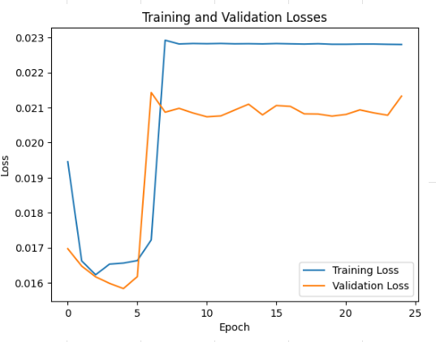 | - | - | - | 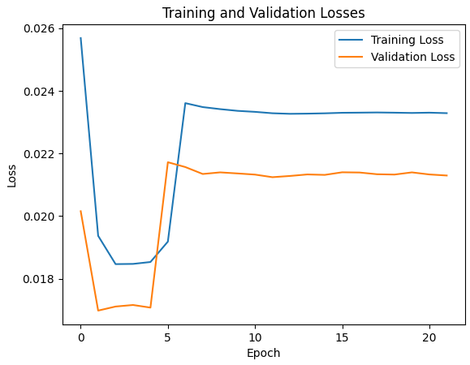
3 | 1024 | 300 | 0.1 | 6 | 3773174 | - | - | - | 0.00004 | 0.001 | Yes | 100 | 0.2 | 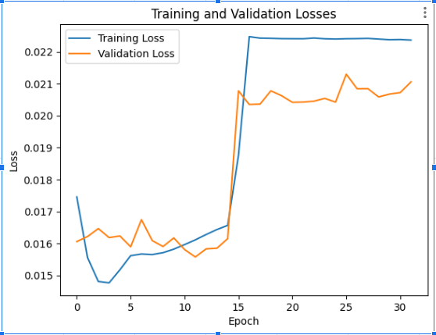
4 | 2048 | 512 (linear layer added) | 0.2 | 8 | 13684282 | - | - | - | 0.000186 | 0.001 | Yes | 100 | 0.05 | 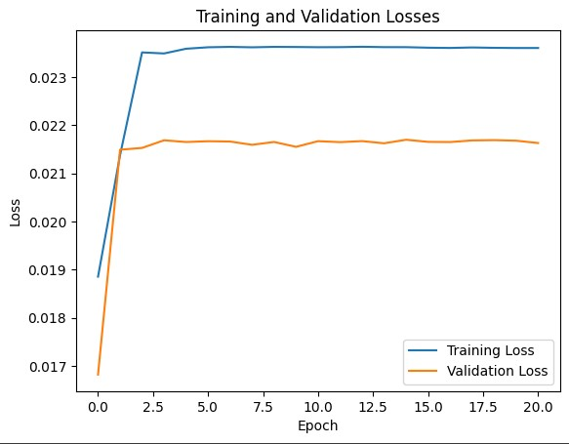
4 | 2048 | 512 (linear layer added) | 0.2 | 8 | 13684282 | - | - | - | 0.000031 | 0.0003 | Yes | 100 | 0.05 | 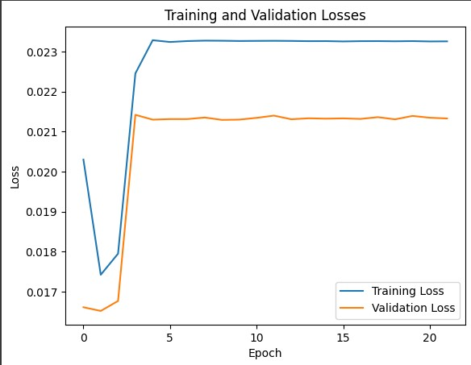
3 | 1024 | 300 | 0.1 | 6 | 3773174 | 0.2038 | 0.1420 | 0.1674 | 0.000031 | 0.0003 | Yes | 100 | 0.05 | 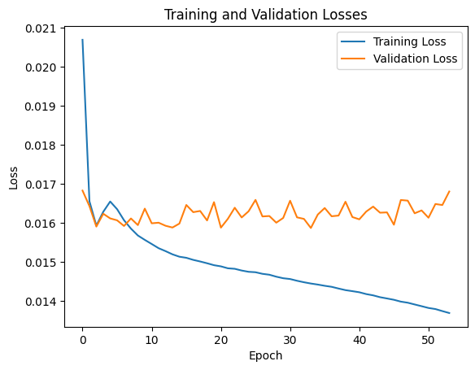 | - | - | - | 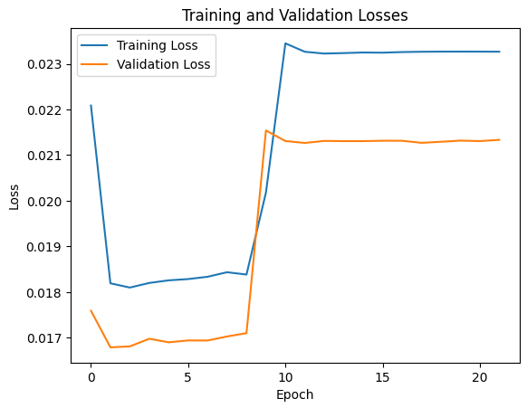
3 | 1024 | 512 | 0.1 | 8 | 7383098 |  |  |  |  | 0.0003 | No | 100 | 0.05 |  |  |  |  | 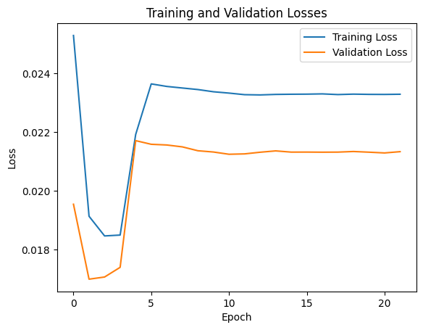

Constant LR
layers | ff_size | dropout | num_head | total_trainable_parameter | precision | recall | f1 | Learning Rate | Augmentation | Notes | Graph | precision(vit) | recall(vit) | f1(vit) | graph(vit)
2 | 256 | 0.2 | 3 | 1871914 | 0.3476 | 0.1553 | 0.2147 | 0.0003 | No |  | 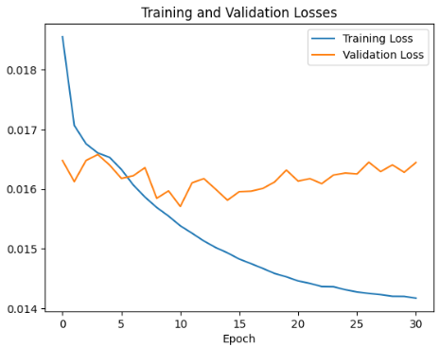
3 | 1024 | 0.1 | 6 | 3773174 | 0.2630 | 0.3100 | 0.2845 | 0.00004 | No | Metrics are outdated | 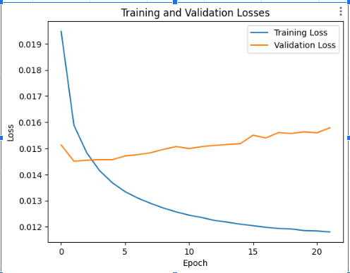 | 0.2481 | 0.0840 | 0.1255 | 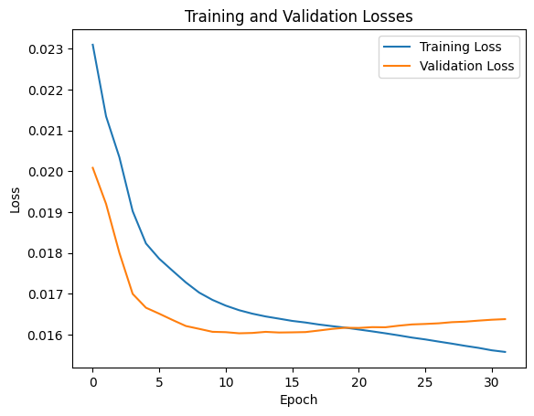
2 | 1200 | 0.2 | 2 | 3006602 | 0.2939 | 0.2681 | 0.2804 | 0.00004 | No | Metrics are outdated | 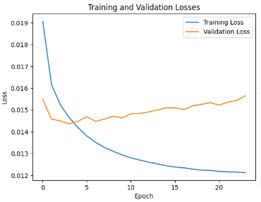
2 | 256 | 0.2 | 3 | 1871914 | 0.2535 | 0.2699 | 0.2614 | 0.00004 | No | Metrics are outdated | 
3 | 1024 | 0.1 | 6 | 3773174 | - | - | - | 0.0003 | Yes |  | 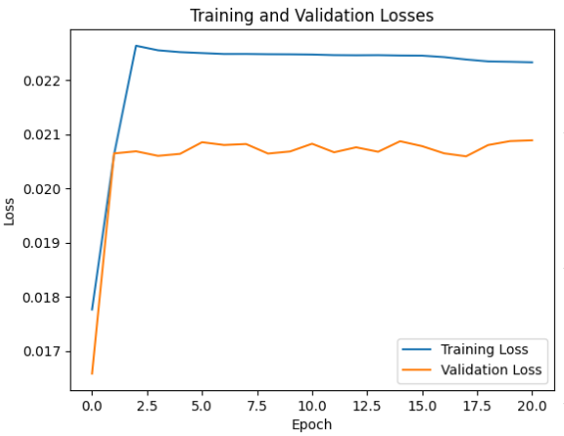
3 | 1024 | 0.1 | 6 | 3773174 | 0.2594 | 0.1873 | 0.2175 | 0.00004 | Yes |  | 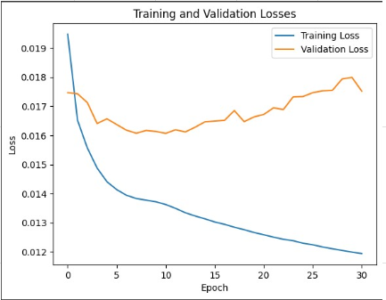
2 | 1200 | 0.2 | 2 | 3006602 | 0.1564 | 0.1794 | 0.1671 | 0.00004 | Yes |  | 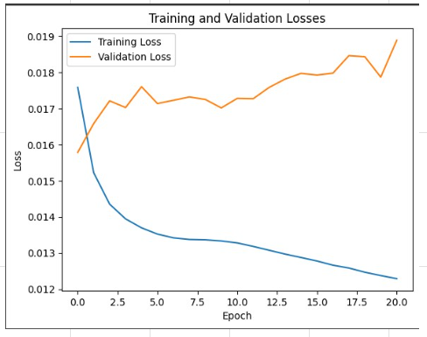
2 | 256 | 0.2 | 3 | 1871914 | 0.1914 | 0.1889 | 0.1901 | 0.00004 | Yes |  | 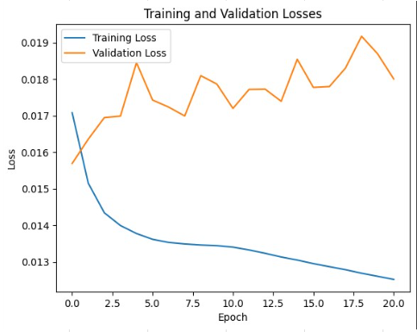
3 | 1024 | 0.2 | 6 | 3773174 | 0.2307 | 0.1657 | 0.1929 | 0.00004 | Yes |  | 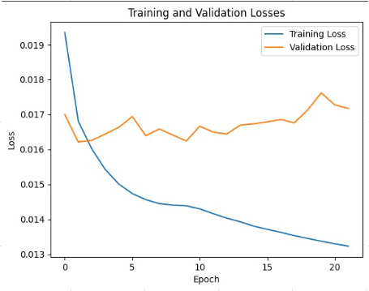
3 | 2048 | 0.1 | 6 | 5619446 | 0.1703 | 0.1235 | 0.1431 | 0.00004 | Yes |  | 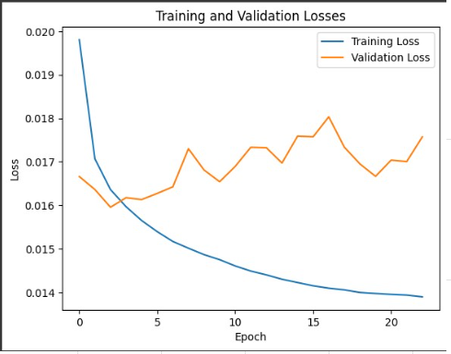
3 | 1024 | 0.1 | 8 | 7383098 |  |  |  |  |  |  |  |  |  |  | 